JobPackageRequestList
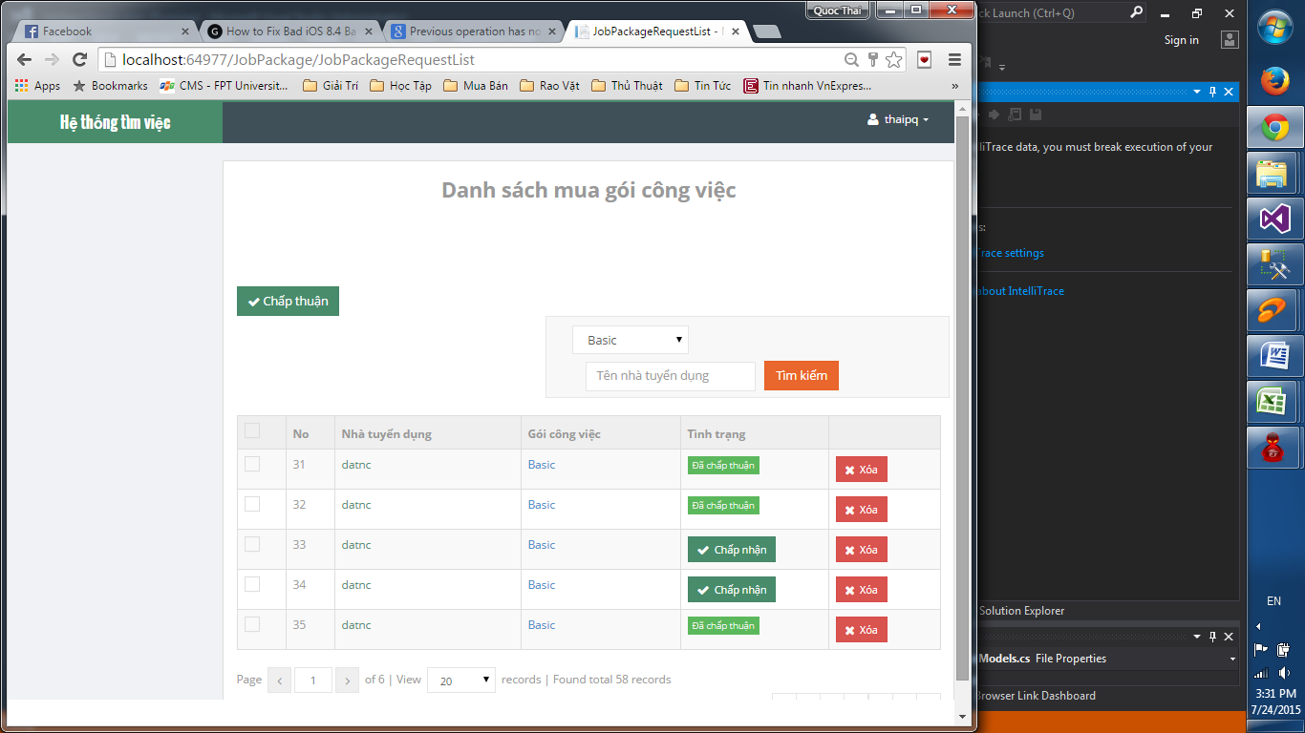

nút tìm kiếm không sd được

Giao diện bị bể.

Cần hiện thông báo validate khi không chọn bất kì ô nào?

2 nút cùng 1 chức năng có cần thiết?

Nút xóa không dùng được.

Sau khi filer và chọn nút "chấp nhận" thì không quay về trang đã filter
mà truyền về trang chưa filter

Các nút dưới đây không sử dụng được

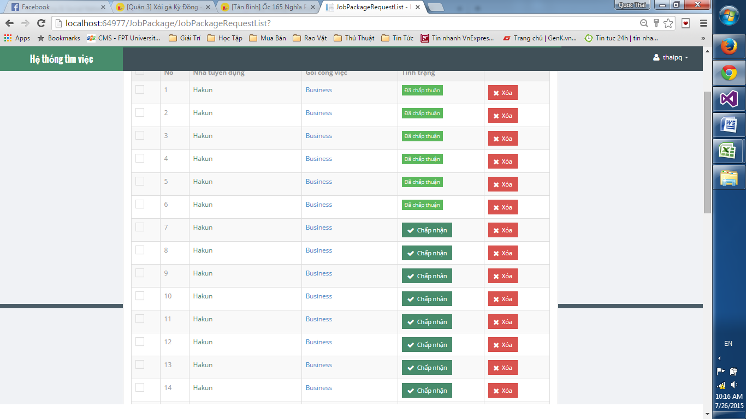

Chỗ này hiện có đúng?

Choose
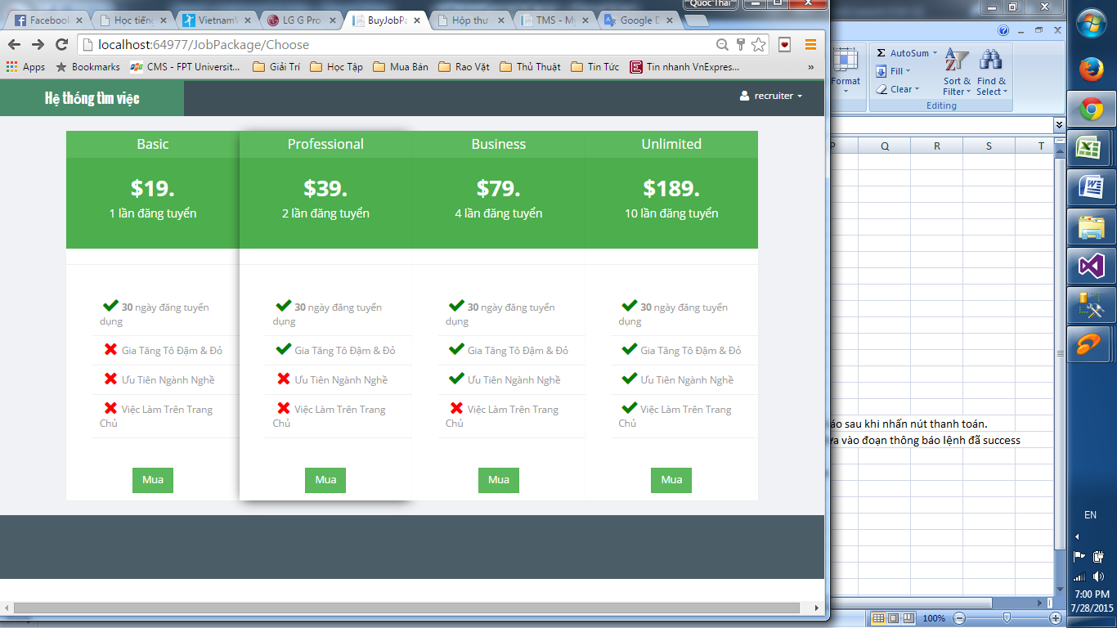

Những chỗ như thế này nên có dãi phân biệt
với package khác

Invoice
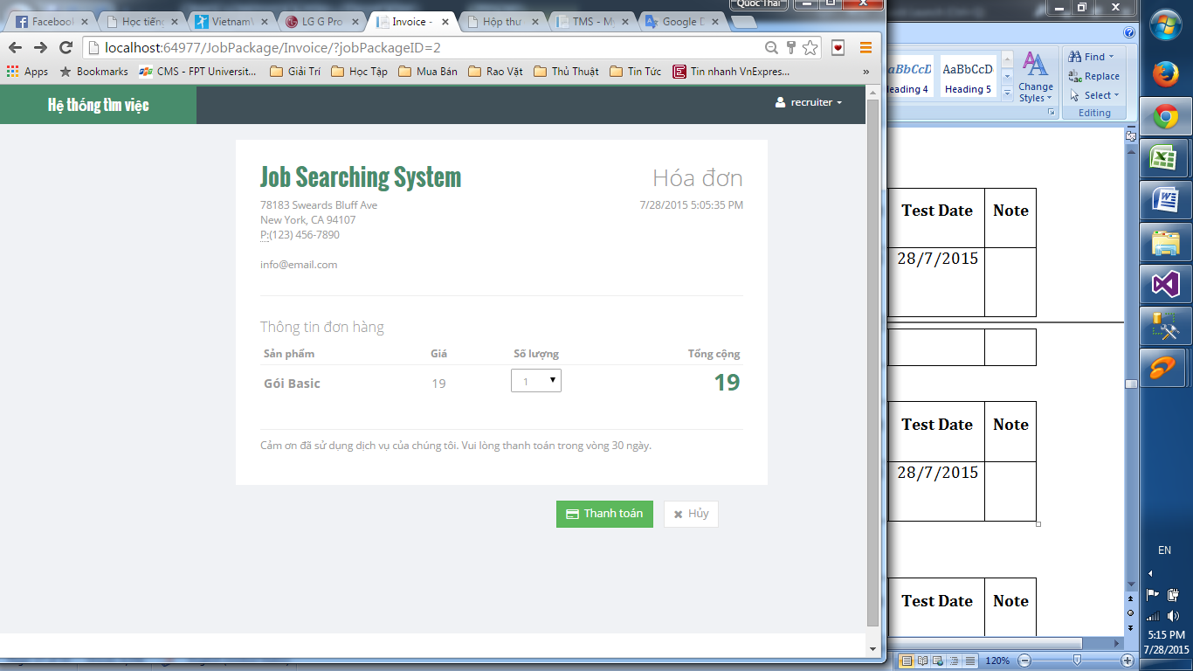

nên có thông báo sau khi nhấn nút thanh toán.
Câu này nên đưa vào đoạn thông báo lệnh đã success

Không sd được

